例1
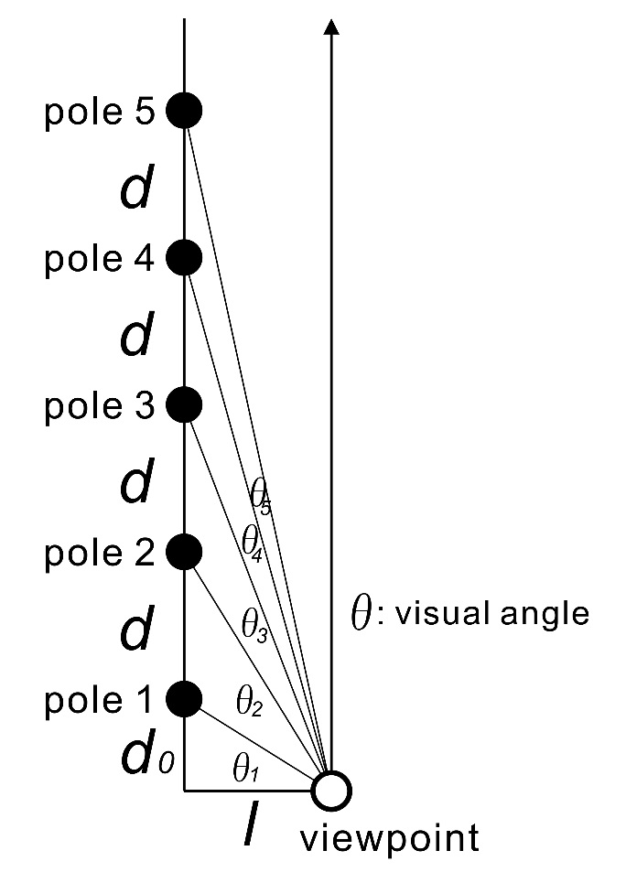

 | 視点に一番近い架線柱（の平面）までの距離(d0) |  |  |  | 20 | m
 | 架線柱の間隔（d） |  |  |  | 35 | m
 | 視点から架線柱（列の平面）までの距離（l） |  |  |  | 10 | m
 |  |  |  |  |  |  |  |  | proportion
1 | 番目の架線柱とその次の架線柱の間隔の視角 |  |  |  | 0.284 | rad | 16.260 | deg
2 | 番目の架線柱とその次の架線柱の間隔の視角 |  |  |  | 0.069 | rad | 3.965 | deg | 24%
3 | 番目の架線柱とその次の架線柱の間隔の視角 |  |  |  | 0.031 | rad | 1.766 | deg | 45%
4 | 番目の架線柱とその次の架線柱の間隔の視角 |  |  |  | 0.017 | rad | 0.998 | deg | 56%
5 | 番目の架線柱とその次の架線柱の間隔の視角 |  |  |  | 0.011 | rad | 0.641 | deg | 64%
6 | 番目の架線柱とその次の架線柱の間隔の視角 |  |  |  | 0.008 | rad | 0.446 | deg | 70%
7 | 番目の架線柱とその次の架線柱の間隔の視角 |  |  |  | 0.006 | rad | 0.328 | deg | 74%
8 | 番目の架線柱とその次の架線柱の間隔の視角 |  |  |  | 0.004 | rad | 0.252 | deg | 77%
9 | 番目の架線柱とその次の架線柱の間隔の視角 |  |  |  | 0.003 | rad | 0.199 | deg | 79%
10 | 番目の架線柱とその次の架線柱の間隔の視角 |  |  |  | 0.003 | rad | 0.162 | deg | 81%

 |  | 反比例曲線 |  | y = 100 * 0.24 / x
 |  |  | 1 | 16.2602
 |  |  | 2 | 3.9647
 |  |  | 3 | 0.9667
 |  |  | 4 | 0.2357
 |  |  | 5 | 0.0575
 |  |  | 6 | 0.0140
 |  |  | 7 | 0.0034
 |  |  | 8 | 0.0008
 |  |  | 9 | 0.0002
 |  |  | 10 | 0.0000

